caracteristicas
DATOS CONTACTO | MARCOS LOPEZ
COMUNIDAD | CALLE GERONA 38
DIRECCION

 | PORTAL
SUELO | MARMOL BCO
REVESTIMIENTOS | TRAVERTINO HASTA EL TECHO + ZONA MADERA
ASCENSORES | 1
ESPEJOS Y CRISTALES | 5M X 2 M
PUERTA | METAL , PEQUEÑA , CRISTAL TRANSPARENTE ABATIBLE . UN POCO ALTA PERO ACCESIBLE
ELEM. DECORATIVOS
SOPORTAL | NO
OTROS

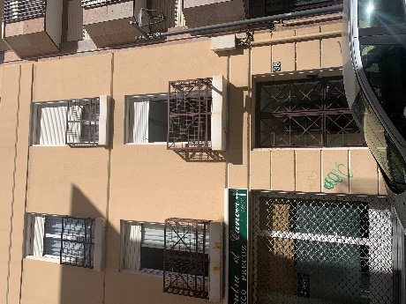
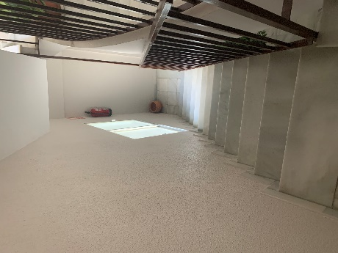
 | RELLANOS / PASILLOS
PLANTAS | 3 PLANTAS + ATICO
SUELOS | MARMOL BCO
TAMAÑO | PEQUEÑA MEDIANA
ELE.TECNICOS | NO
PTAS CORTAFUEGOS | NO
VENTANAS | NO
REVEST. ASCENSORES | no
OTROS | BARANDA A HUECO ESCALERA

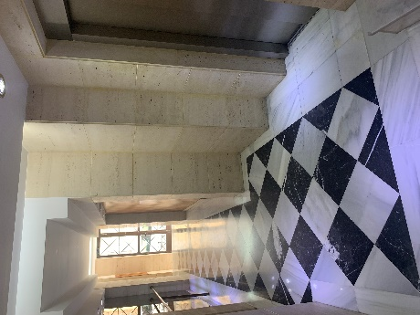
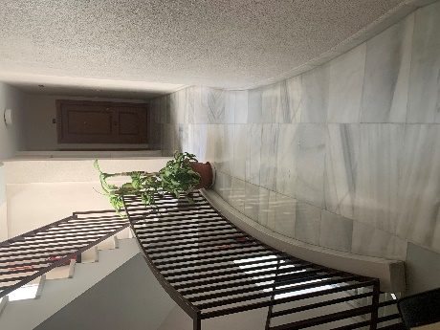
 | ESCALERAS
SUELOS | MARMOL BCO
BARANDAS | METAL LISA BARROTES
VENTANAS | 1 X PLANTA CORREDERA , OPACO , ALUMINIO BCO , ACCESIBLES
OTROS

 | ACCESOS GARAJE
SUELOS
RELLANOS
PUERTAS
PLANTAS
OTROS

 | GARAJE
PLANTAS
PLAZAS
ESTADO SUELO
TUBOS
REJILLA VENTILACION
PUERTA DE ACCESO A VEHICULOS
RAMPAS
REJILLA DESAGUE
OTROS

 | ZONAS COMUNES
TAMAÑO | PEQUEÑO PATIO EN LATERAL DE EDIFICIO EXTERIOR
SUELO | GRES CREMA
ELEM. MOBILIARIO
PUERTAS

